상품제안서
커스텀 전사매트 폴딩형 | 상품코드: S27923

 |  |  |  |  |  |  | 02-713-8555 | www.synergygift.co.kr
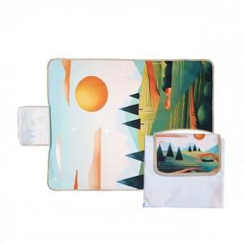 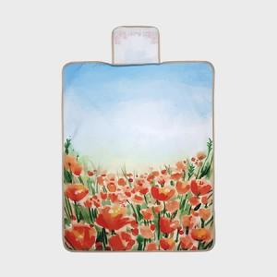 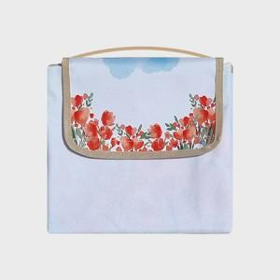

【상세/제작정보】

【인쇄/포장옵션】 | 풀칼라 / OPP(비닐)

【공급단가】 | 수량 | 100~ | 300~ | 500~ | 1,000~ | 3,000~
*VAT별도 | 90x140 | 15,340원 | 14,510원 | 13,800원 | 13,450원 | 13,210원
 | 140x100 | 16,900원 | 15,990원 | 15,210원 | 14,820원 | 14,560원
 | 140x140 | 20,150원 | 19,060원 | 18,130원 | 17,670원 | 17,360원
 | 140x200 | 28,600원 | 27,060원 | 25,740원 | 25,080원 | 24,640원

【상품 URL】 | https://www.synergygift.co.kr:443/src/goods_detail.php?gdno=27923

